Blad1
Jag har nu, kl 23 måndag, använt 59 % av mina tookens.
Räkneverket nollställs Thursday kl 08.
Det har gått 66,1 % av tiden till återställning på veckobasis
(eftersom det är 1+24+24+8 timmar kvar till nollställning).
Men jag har "bara" använt 59 % av mina vecko-tookens
Därmed ligger jag 7 procentenheter under min veckoranson av tookens (eller hur?) (41-34=7 %-enheter)
Hade det varit 41 % av av en vecka kvar till återställning av vecko-tookens hade jag legat precis i fas med med mitt pro-Claude-abonnemang. Trodde jag först…
MEN detta stämmer inte - eftersom just nu har jag boostad tillgång av tookens, så jag ligger över min normala Claude-pro-abonnemang. Eller hur!?
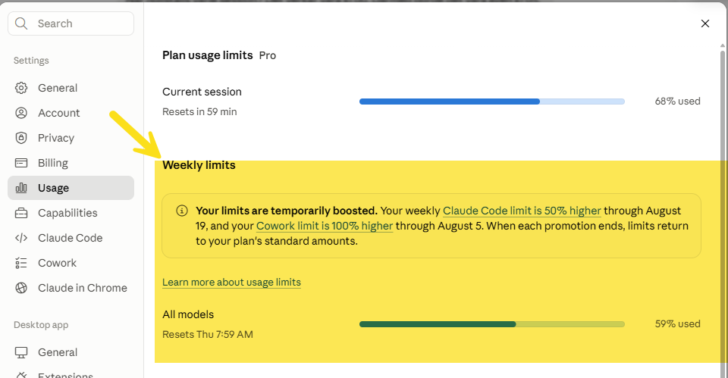
 |  |  | Kvar
månd |  | 24 | 1
Tisdag |  | 24 | 24
onsdag |  | 24 | 24
Thu | kl 08 | 8 | 8
Friday
Lördag
Söndag
 |  | 80 | 57
 |  | 0.47619047619 | 0.33928571429
 |  | 0.52380952381 | 0.66071428571

